tc_codea (코드 A)
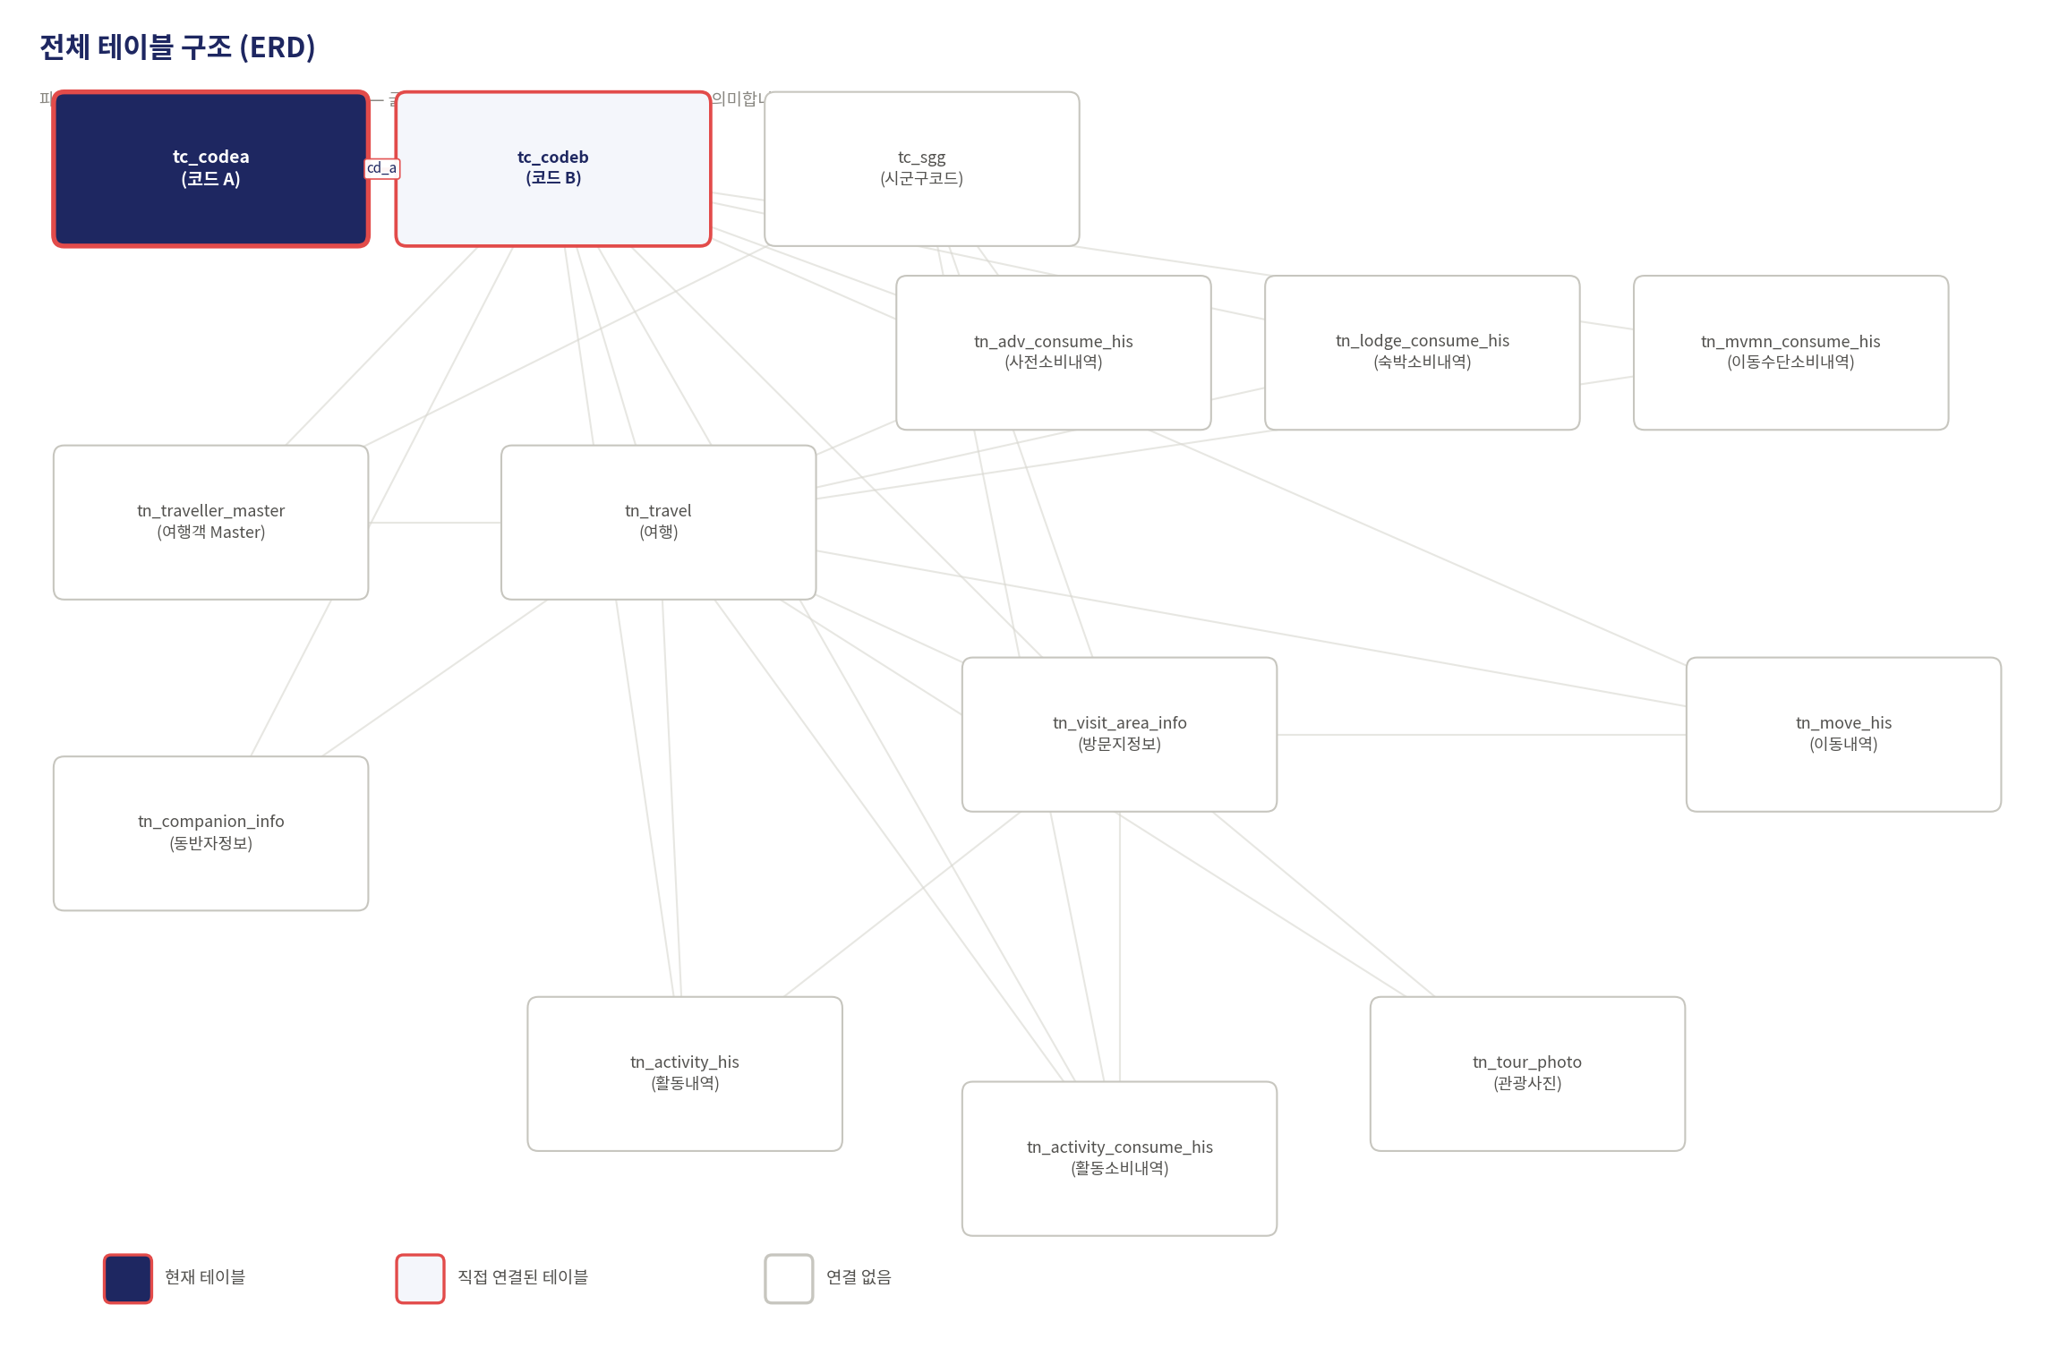

tc_codeb (코드 B)
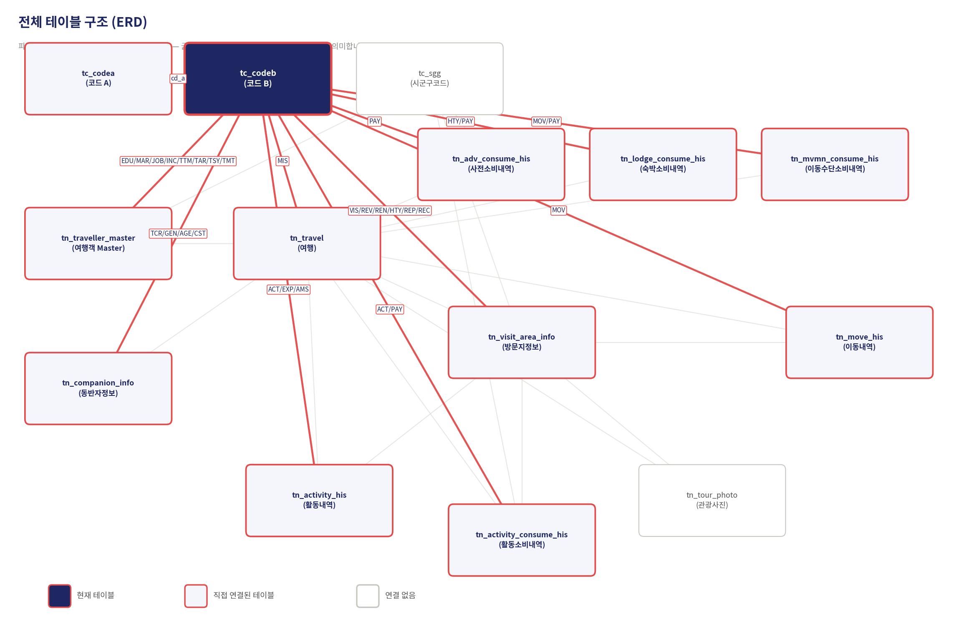

tc_sgg (시군구코드)
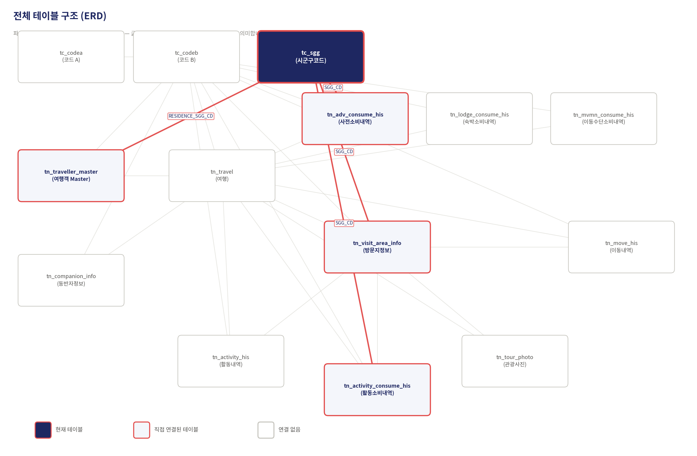

rtn_activity_consume_his 활동소비내역
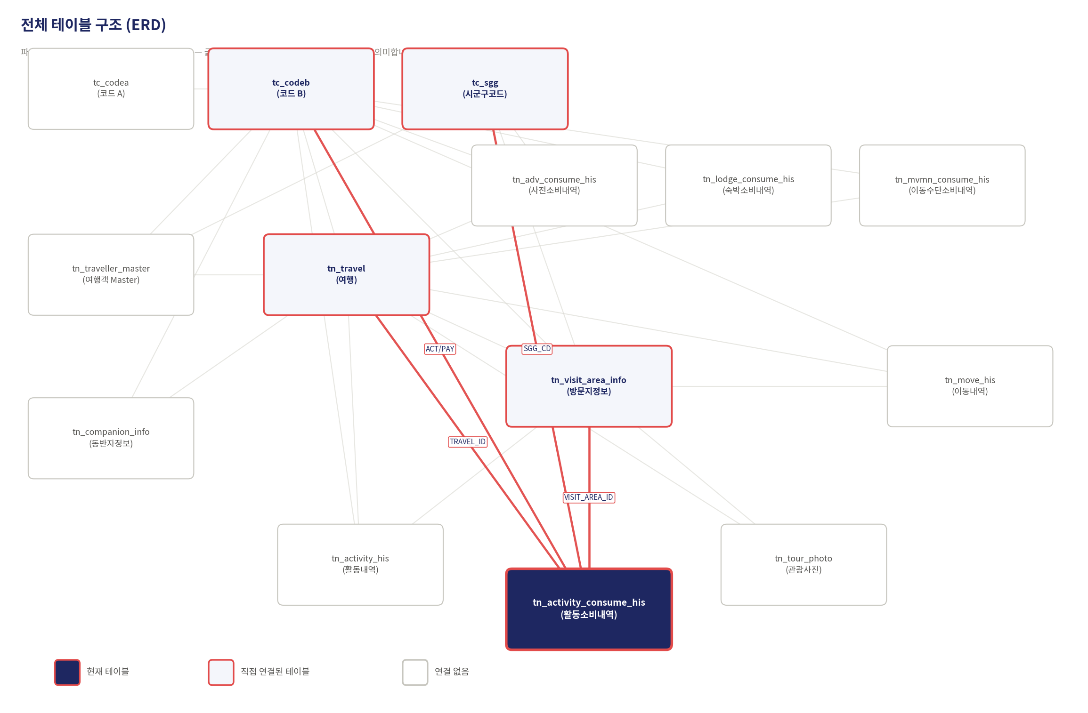

tn_activity_his (활동내역)
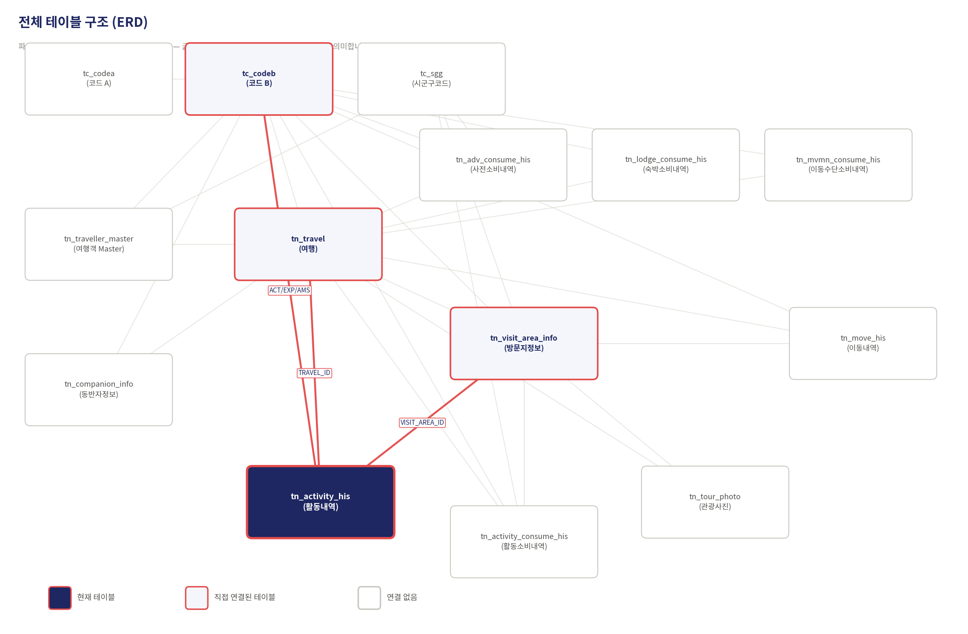

tn_adv_consume_his (사전소비내역)
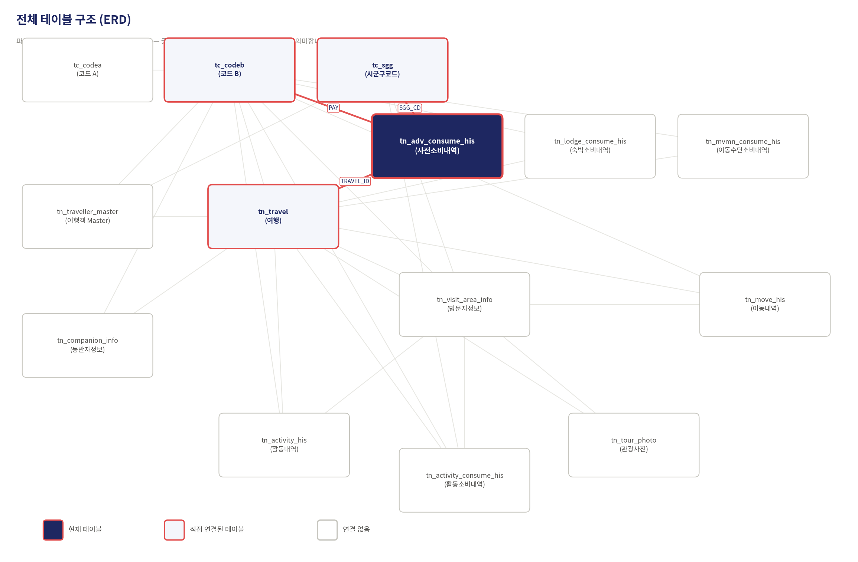

tn_companion_info (동반자정보)
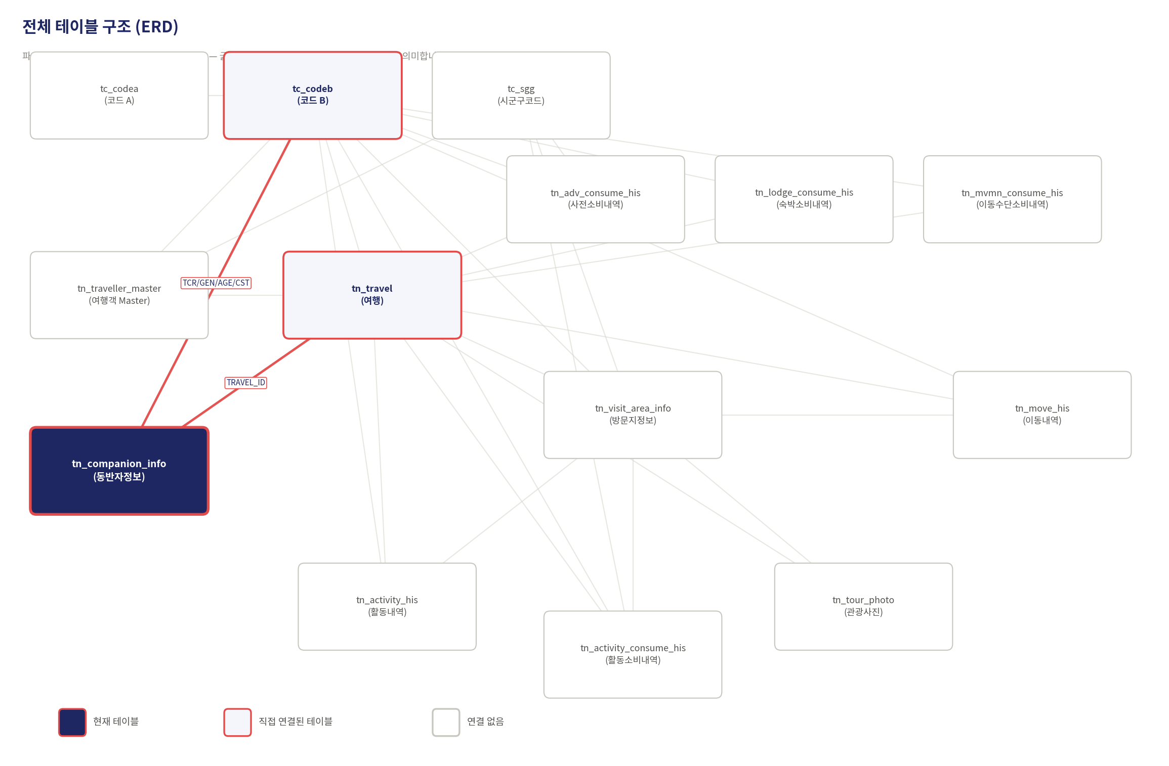

tn_lodge_consume_his (숙박소비내역)
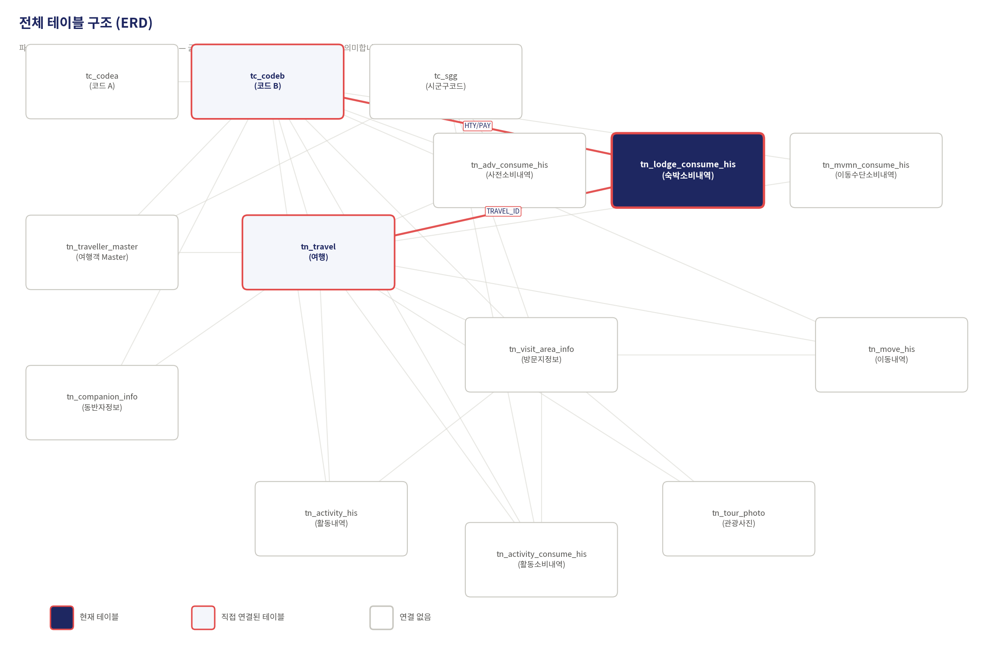

tn_move_his (이동내역)-방문지 간 이동구간
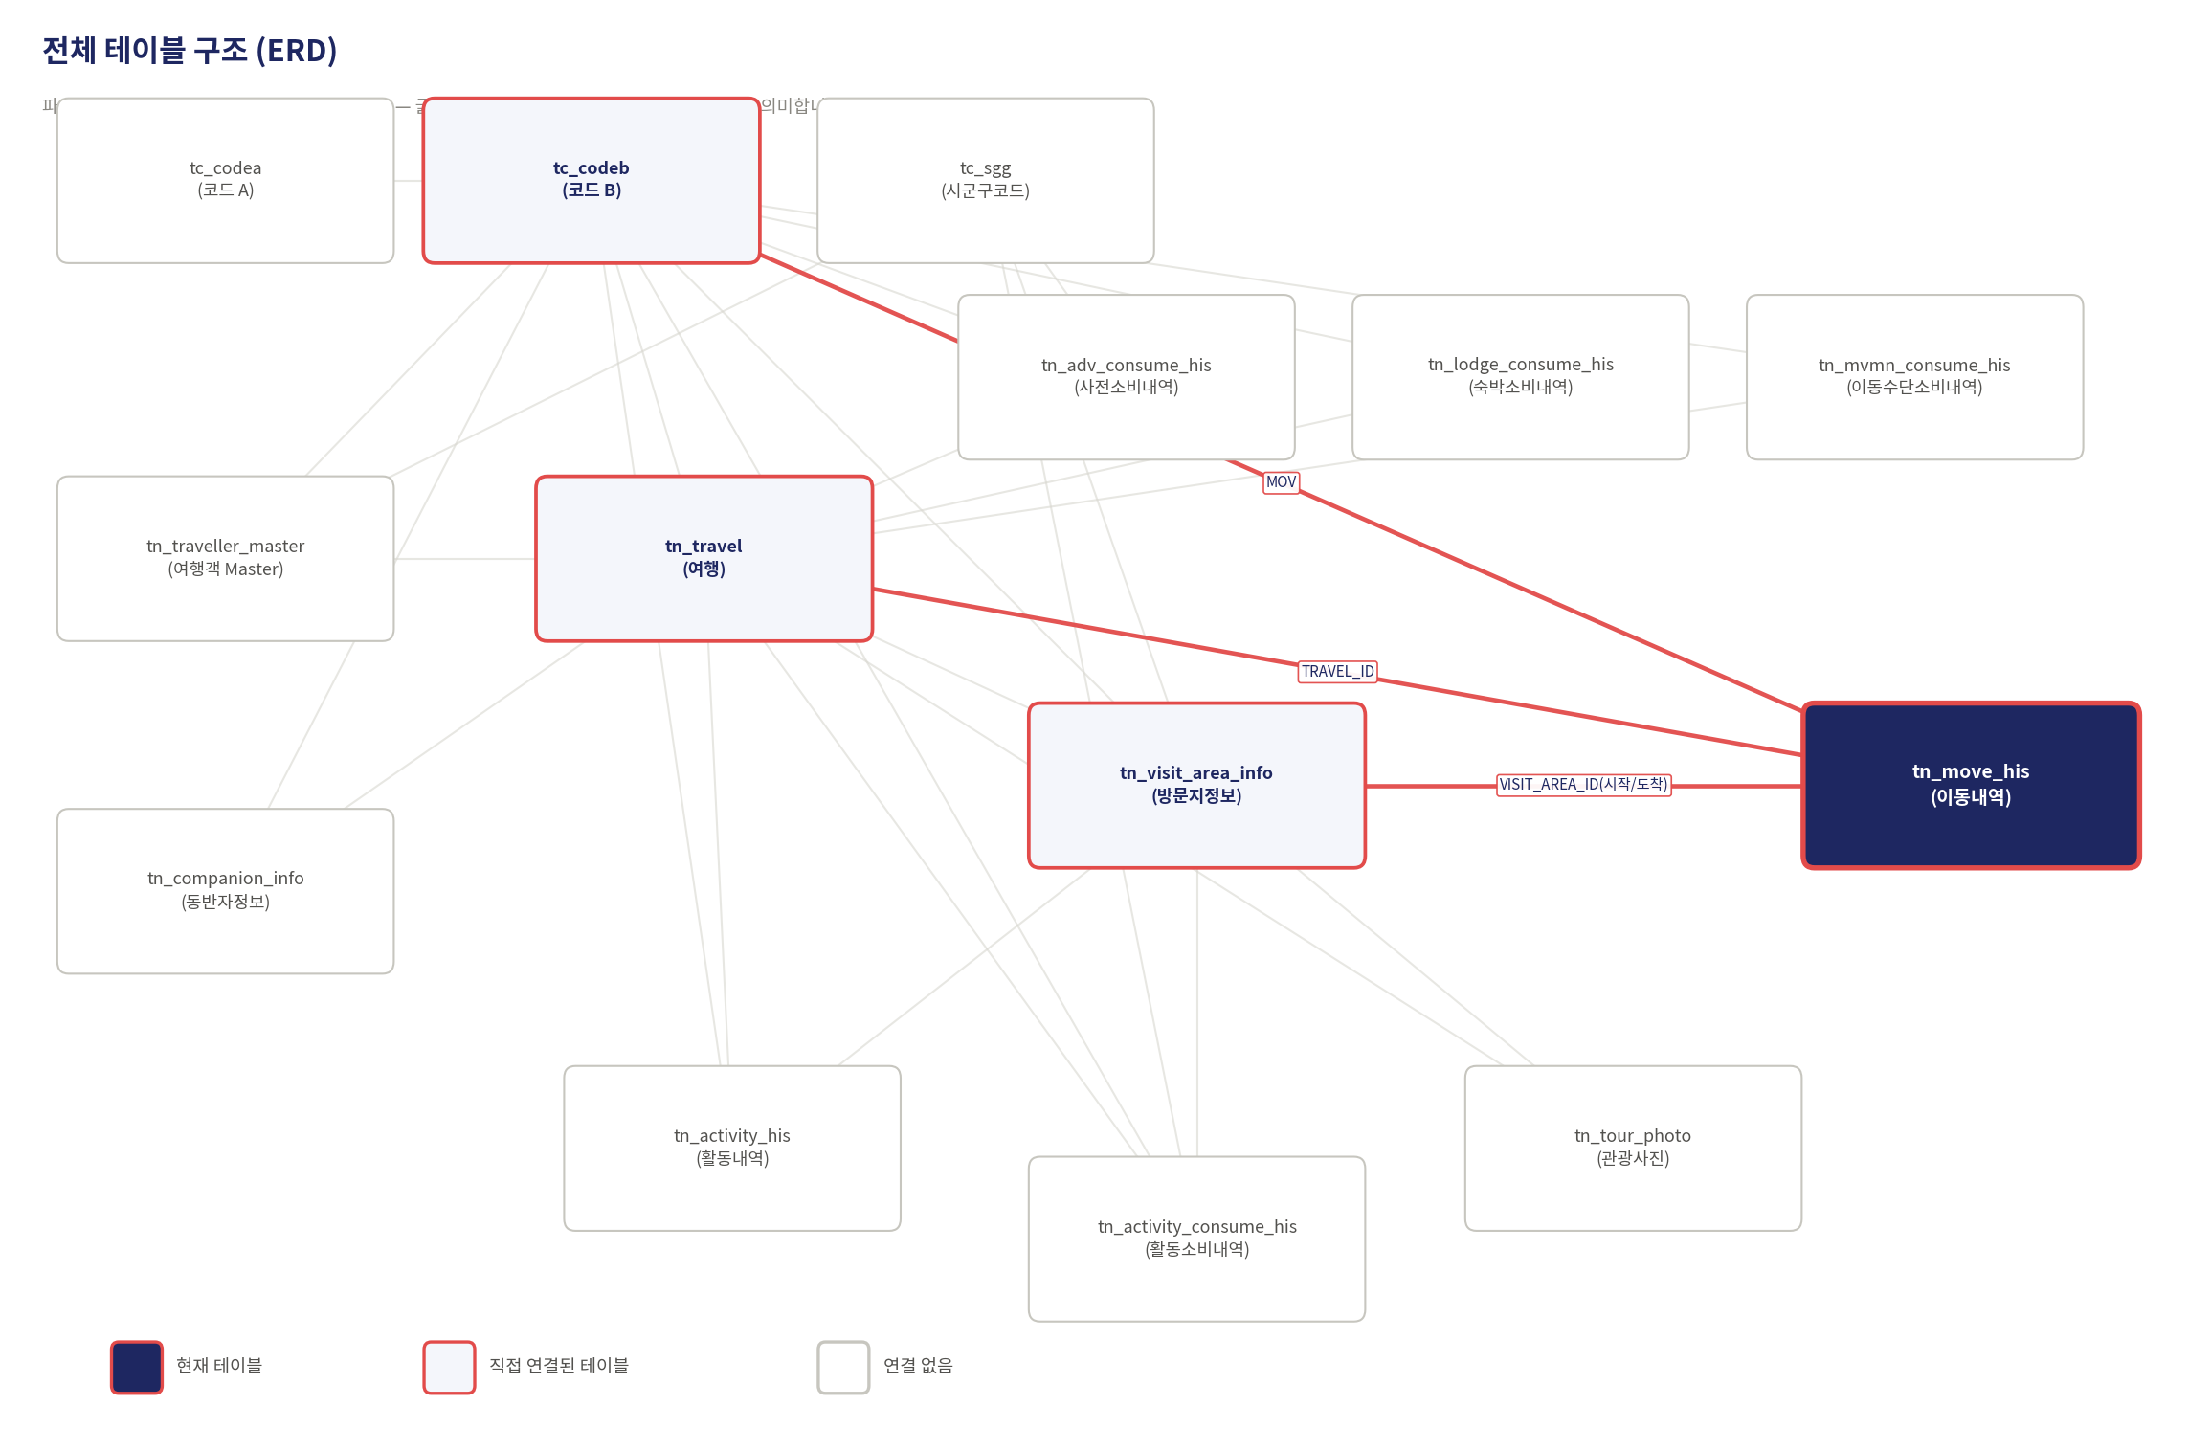

tn_mvmn_consume_his (이동수단소비내역)
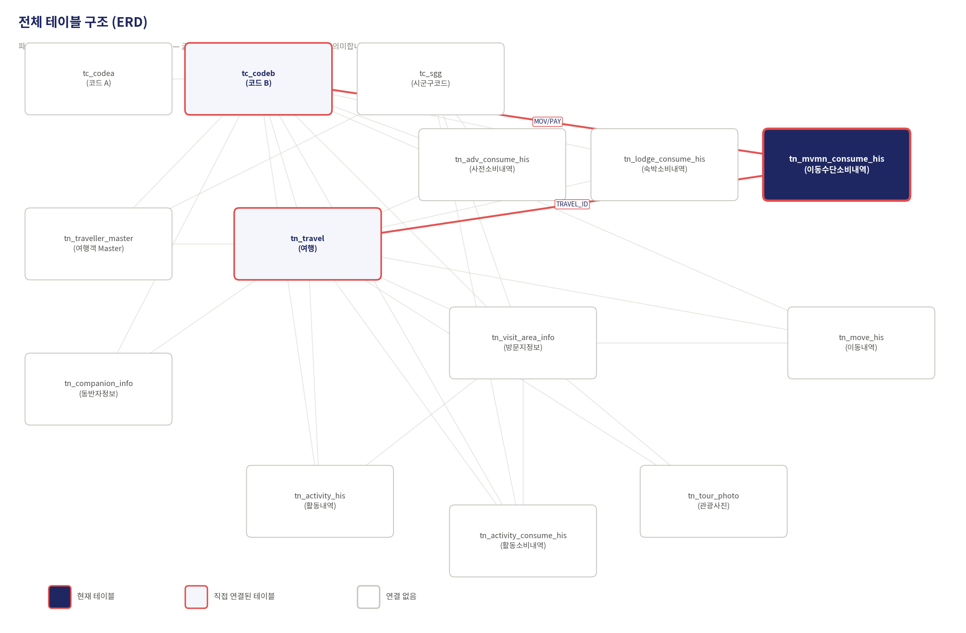

tn_tour_photo (관광사진)
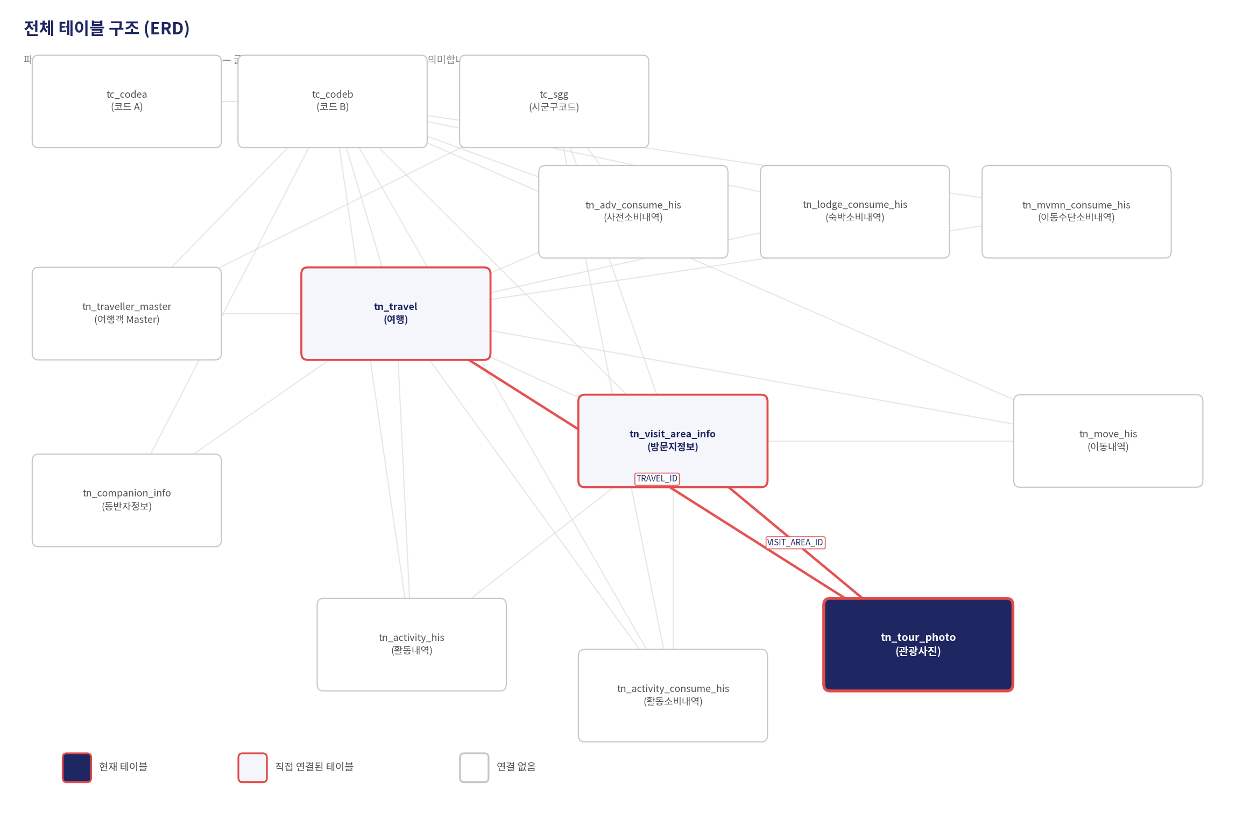

tn_travel (여행) — 여행 단위 마스터
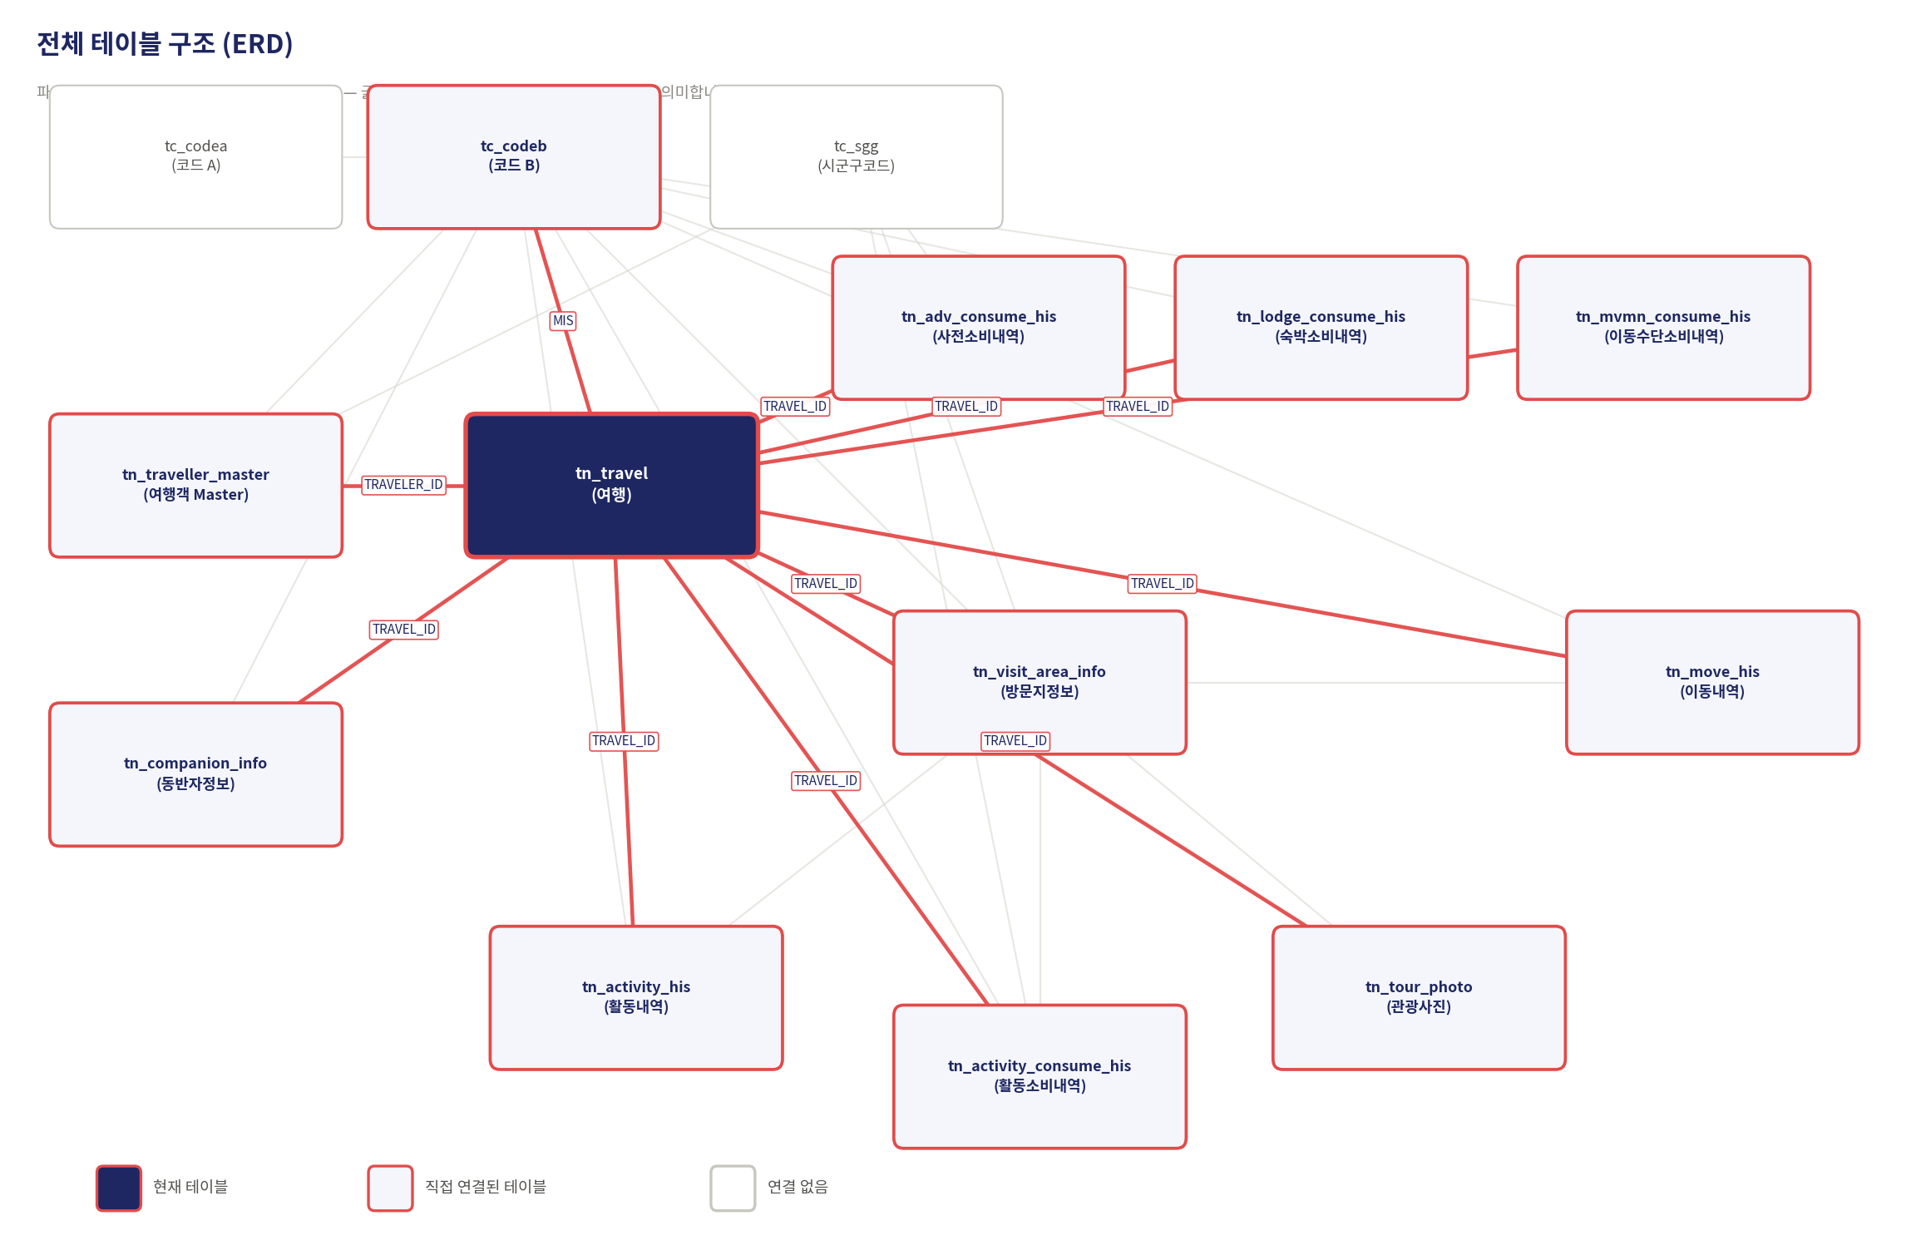

tn_traveller_master(여행객 Master)
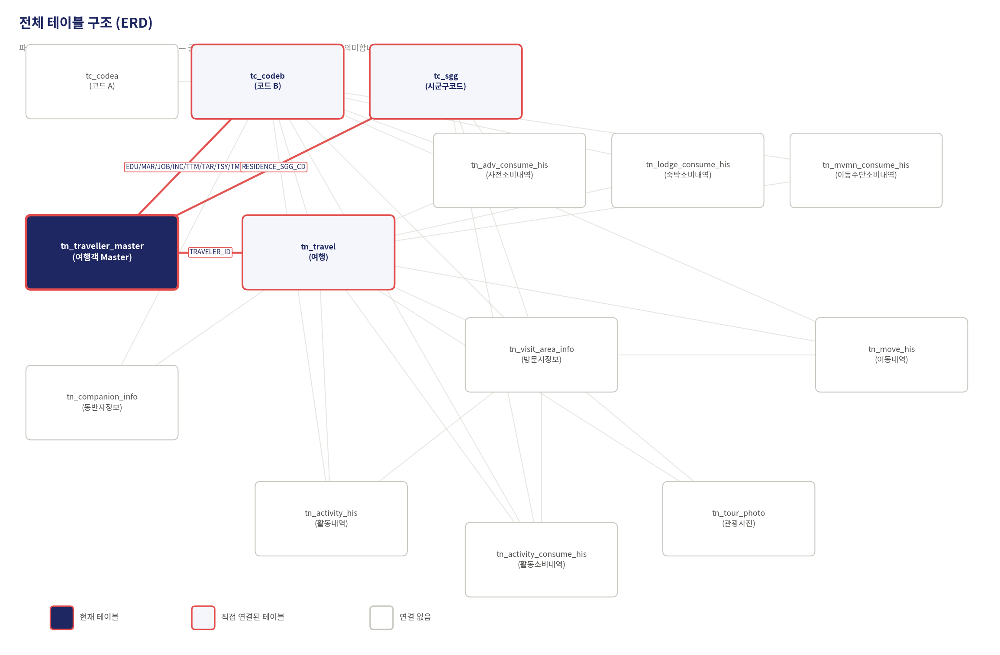

tn_visit_area_info (방문지정보)
